Login
1..1 Giao diện login (tên đăng nhập, password, chuyền,...) => dựa theo thông tin đăng nhập => Giao diện haizen (hoặc Bwin)

Haizen_F2
Mã nhân viên
Đăng nhập
Cấp linh kiện
Thu hồi linh kiện
Linh kiện gấp
Báo cáo lấy linh kiện
Báo cáo linh kiện
Bắn vị trí chuyền

Báo cáo linh kiện
Bắn mã linh kiện
LY2009001
W701-FU01
Danh sách linh kiện:
D01HF2001
W701-FU05
D02FG001
W701-MA05
LS7236001
W701-LV07
D00ABC001
W701-LV08

Báo cáo linh kiện
Bắn QR xe CCLK
Báo cáo linh kiện
Mã: LU5693001
Vị trí: 2B3/1-15-01
Bắn QR vị trí

MC_F2
Mã nhân viên
Đăng nhập
Xe 05
Gọi robot
✓
Xe 07
Xe 01
Xe 08
Thông tin xe CCLK
Báo cáo linh kiện
Mã: LY2009001
Vị trí: 2B3/1-19-03
Bắn QR mã QLTK
Mã: LY2009001
Số lượng: 5,000
Vị trí: 2B3/1-19-03
Xác nhận
Sửa
Thông tin linh kiện
Báo cáo linh kiện
Bắn CTNK
Lấy linh kiện
Linh kiện gấp
Kiểm kê B-wins
Nhập lại linh kiện

Explain(new)
MÔ HÌNH DÒNG CHẢY NGHIỆP VỤ XUẤT - CẤP LINH KIỆN
 |  |  |  |  |  |  |  |  |  |  |  |  |  |  |  |  |  |  |  |  |  |  | Lấy dữ liệu gì từ B-wins |  |  |  | - Quyền sửa dữ liệu
1. Cấp linh kiện - thu hồi hộp trống trên chuyền |  |  |  |  |  |  |  |  |  |  |  |  |  |  |  |  |  |  |  |  |  |  | - Danh sách tồn kho |  |  |  | - Quyền xóa
 | 1.1 Lưu trình hiện tại |  |  |  |  |  |  |  |  |  |  | 1.2 Lưu trình cải tiến |  |  |  |  |  |  |  |  |  |  |  | + Xuất B-wins |  |  | - Insert
 |  | Kho MC (Store) |  |  |  |  |  |  |  |  |  |  |  |  |  |  |  |  |  |  |  |  |  | + Kiểm kê Bwins |  |  | - Update dữ liệu
 |  |  |  |  |  |  |  |  |  |  |  | Kho MC (Store) |  |  |  |  |  |  |  |  |  |  | - Danh sách xuất kho

 |  |  |  |  |  |  |  |  |  |  |  |  |  |  |  |  |  |  |  |  |  | Tổng hợp lại các bảng trên BW mong muốn xử lý >> Xin quyền

 |  |  |  |  |  |  |  |  |  |  |  |  |  |  |  |  |  |  |  |  |  |  |  |  |  |  |  |  |  | TG01-03
 |  |  | Haizen dùng mắt, dấu xác nhận việc lấy linh kiện theo các hộp thu lại trên chuyền

 |  | Line |  |  |  |  |  |  |  |  |  | Line
 |  |  |  |  |  |  |  |  |  |  |  |  |  |  |  |  |  |  |  |  |  |  |  |  |  |  |  |  |  | QR vị trí trung gian

 |  |  |  |  |  |  |  |  |  |  |  |  |  |  |  |  |  |  |  |  |  |  |  |  |  | Haizen 2S hộp - xe linh kiện |  |  |  |  |  |  | End

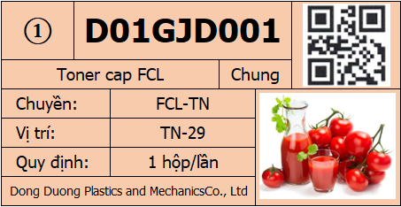
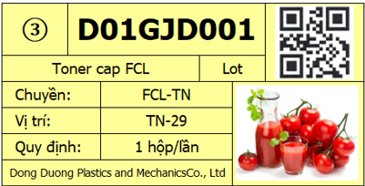
 |  |  |  |  |  |  |  |  |  |  |  |  | QR vị trí chuyền

 |  |  |  |  |  |  |  |  |  |  |  |  |  | Dữ liệu chi tiết tại:
 |  |  |  |  |  |  |  |  |  |  |  |  |  | Haizen
 |  |  | Haizen dùng mắt xác nhận thông tin linh kiện và đặt vào vị trí tương ứng |  |  |  |  |  |  |  |  |  |  |  |  |  |  |  |  |  |  |  |  |  |  |  | Haizen đưa xe CCLK trống vào vị trí trung gian

2. Xuất B-wins |  |  |  |  |  |  |  |  |  |  |  | 2. Xuất B-wins
 | Kho B-wins |  |  |  |  |  |  | Kho Store |  |  |  |  | Kho B-wins
 |  |  |  |  |  |  |  |  |  |  |  |  |  |  | Thiết lập vị trí AGV dừng lại để chờ cấp theo cụm vị trí B-wins

②
①
*A1*
*A2*
*A3*
*A4*

③

*B1*
*B2*
*B3*
*B4*

 | ① Vị trí Store: Đăng ký xuất kho linh kiện
 | (Vị trí store hết hàng, cần bổ sung linh kiện cho HZ lấy)
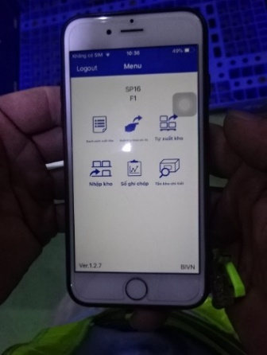
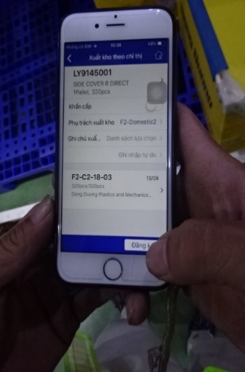

 |  |  |  |  |  |  |  |  |  |  |  |  | ① Vị trí Store: Đăng ký xuất kho linh kiện

 |  |  |  |  |  |  |  |  |  |  |  |  | ② Vị trí B-wins: Xuất linh kiện khỏi hệ thống B-wins

Xuất kho B-wins
Nhập lại B-wins
Kiểm kê B-wins
Linh kiện gấp
Mã: LY4279001
Slg: 2,000
Vị trí: 2A1/02-12-03
Chỉ thị kho
Danh sách linh kiện
Bắn QR tem thùng
<
Mã: LY4279001
Slg: 2,000
Vị trí: 2A1/02-12-03
Thông tin LK
<
Xác nhận
Sửa
Mã: LY4279001
Slg: 2,000
QR hộp
Danh sách linh kiện
<
Mã: LY4279001
Slg: 2,000
Vị trí: 2A1/02-12-03
Chỉ thị kho
Danh sách linh kiện
<
 |  |  |  |  |  |  |  |  |  |  |  |  |  |  |  |  |  | Thêm danh sách LK ở vị trí AGV đang đứng để nhìn cho dễ
 |  |  |  |  |  | QR mã LK |  |  |  |  | Đăng ký xuất kho

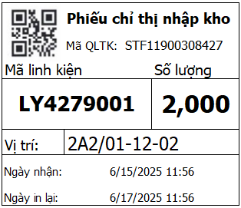
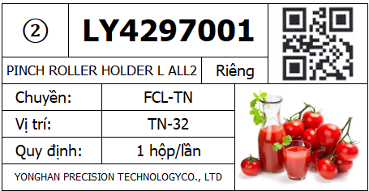
No.02_T2
 | ② Vị trí B-wins: Xuất linh kiện khỏi hệ thống B-wins |  |  |  |  |  |  |  |  |  |  |  |  |  |  |  | Chỉ thị nhập kho (B-wins) |  |  |  |  |  |  |  |  |  |  |  | QR hộp |  | QR xe CCLK
 | (Dựa theo vị trí trên danh sách xuất kho sẽ xuất linh kiện khỏi B-wins)

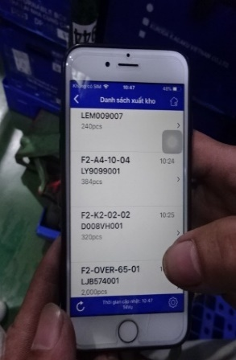
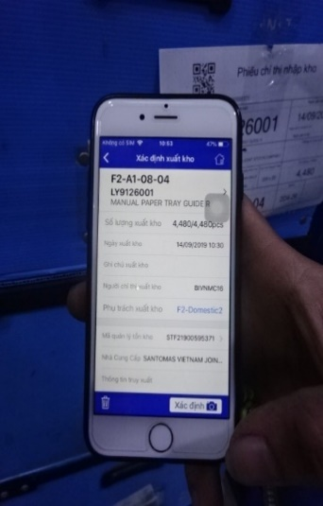
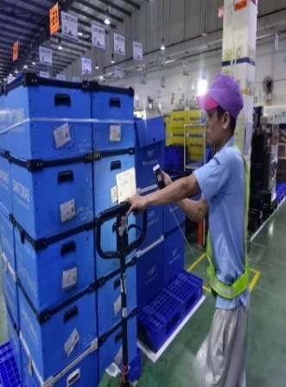
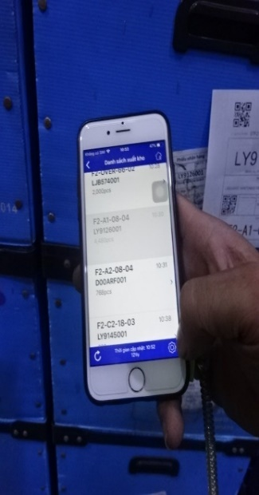

 |  |  |  |  |  |  |  |  |  |  |  |  |  |  |  |  |  |  |  |  |  |  |  |  |  |  |  |  |  |  | Cùng là xác nhận xuất kho OK, nhưng dữ liệu khác

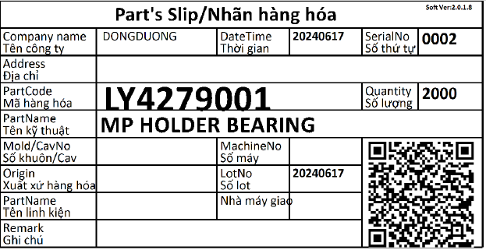
 |  |  |  |  |  |  |  |  |  |  |  |  |  |  |  |  |  |  |  | Tem thùng linh kiện |  |  |  |  |  |  |  |  | Xác nhận LK xuất B-wins được để đúng hộp
 |  |  |  |  |  |  |  |  |  |  |  |  |  |  |  |  |  |  |  |  |  |  |  |  |  |  |  |  | Thao tác hiện tại là QR mã linh kiện, nhưng ở đây là QR hộp LK (nhiều thông tin hơn)


 |  |  |  |  | Xác nhận xuất |  |  |  | QR chỉ thị tồn kho

 | ③ Vị trí Store: Xác nhận nhập kho cố định
 | (dựa theo danh sách đã xuất tạm thời ② để xác nhận nhập vào Store)

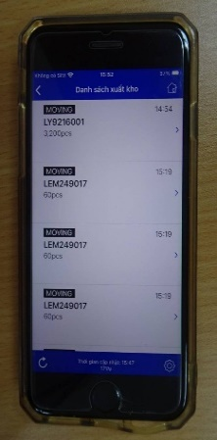
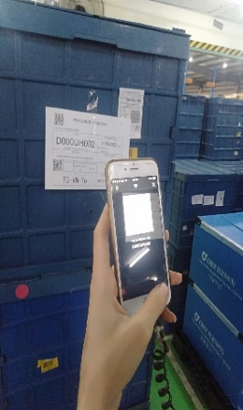
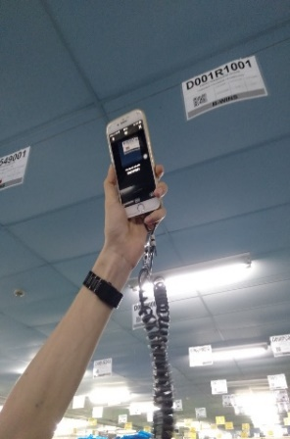

 |  |  |  |  |  |  |  |  |  |  |  |  |  |  |  | Tự động hiển thị các linh kiện ở vị trí AGV đứng theo thứ tự |  |  |  | Bắn thêm QR thùng để tự động nhận số lượng xuất (lưu lại lịch sử) |  |  |  |  |  |  | Trường hợp không bắn QR hộp (vì cấp cả thùng) thì bắn luôn QR xe linh kiện
 |  |  |  |  |  |  |  |  |  |  |  |  |  |  |  |  |  |  |  | (trường hợp không có tem QR linh kiện thì bỏ qua)
 |  |  |  |  |  |  |  |  |  |  |  |  | ③ Vị trí Store: Xác nhận nhập kho cố định
 |  |  |  |  |  |  |  |  |  |  |  |  |  |  |  |  |  |  |  | Nếu QR nhiều hơn số lượng cấp thì sẽ lấy theo số lượng cấp (SL còn lại được bắn cho lần sau)
 |  |  |  |  |  |  |  |  |  |  |  |  |  |  |  |  |  |  |  | Nếu QR ít hơn số lượng cấp thì sẽ bắn thêm cho tới khi đủ
 |  |  |  |  |  |  |  |  |  |  |  |  |  |  |  |  |  |  |  | (khi nhập lại vào thùng có QR thì sửa số lượng/QR như nào?)

 |  |  |  | Chọn mã nhập kho |  |  | Bắn QR chỉ thị |  |  | Bắn QR mã linh kiện |  | Thao tác chi tiết và các trường hợp đặc biệt xem tại:
 |  |  |  |  |  |  |  |  |  |  |  |  | MC-Warehouse

 |  |  |  |  |  |  |  |  |  |  |  |  | (Chưa mô tả)

3. Nhập lại linh kiện vào B-wins |  |  |  |  |  |  |  |  |  |  |  | 3. Nhập lại linh kiện vào B-wins
(thực hiện trên Web)
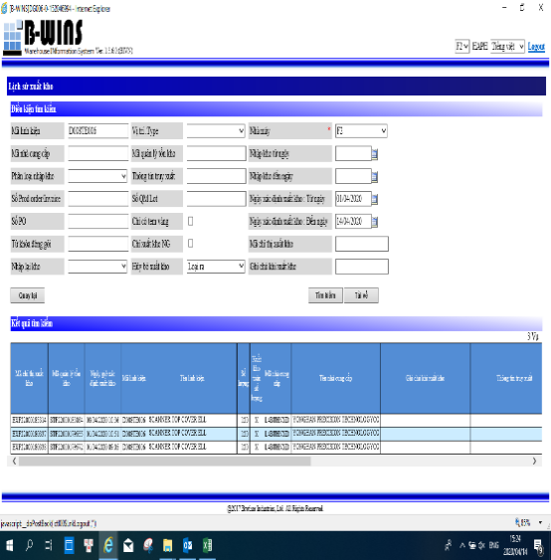
1. Đánh mã linh kiện cần nhập lại
2. Chọn thời gian xác nhận xuất (nửa tháng trở lại tính từ ngày hiện tại)
3. Chọn nút "Tìm kiếm"
4. Copy mã tồn kho của Pallet được xuất gần đây nhất
5. Chọn chức năng Nhập lại kho tại mục 6.3
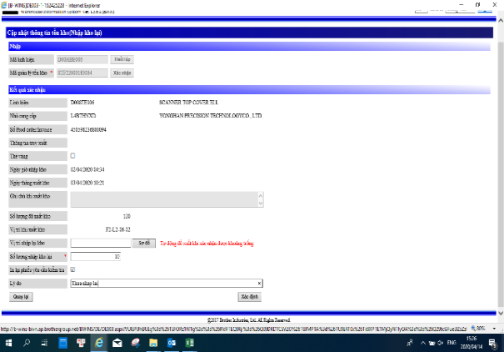
Xuất kho B-wins
Nhập lại B-wins
Kiểm kê B-wins
Linh kiện gấp
QR hộp/tem
Danh sách linh kiện
<
Thông tin
<
QR vị trí B-wins
<

F2-A2/01-10-03
Mã linh kiện:
LY4279001
Mã quản lý tồn kho: STF22500258887
Số lượng nhập lại:
2,000
Thẻ vàng:
In lại chỉ thị:
Lý do:

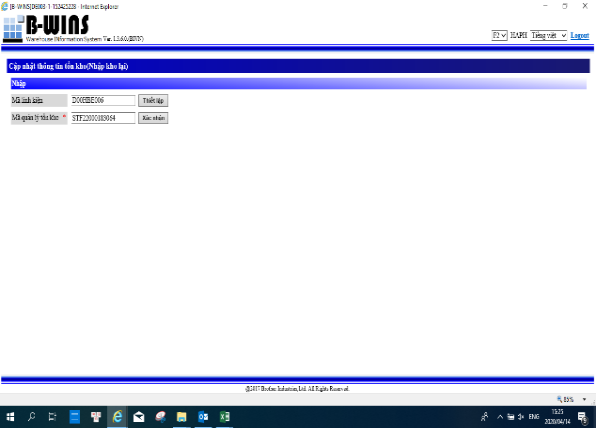
6. Nhập mã linh kiện và mã quản lý tồn kho vừa xác nhận
7. Chọn nút "Xác nhận"

 |  |  |  |  |  |  |  |  |  |  |  |  |  |  |  |  |  |  |  |  |  |  |  |  |  |  |  | Tìm vị trí phù hợp (không dùng vị trí cũ)

Quay lại
Xác nhận
Quay lại
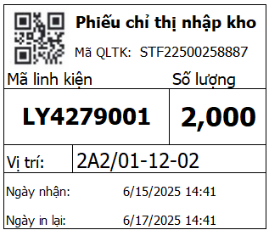

 |  |  |  |  |  |  |  |  |  |  |  |  |  |  |  |  |  |  | Khác với hiện tại, tự tách mã và tìm mã QLTK
 |  |  |  |  |  |  |  |  |  |  |  |  |  |  |  |  |  |  |  |  |  |  |  |  | Tự động lấy mã QLTK xuất gần nhất
 |  |  |  |  |  |  |  |  |  |  |  |  |  |  |  |  |  |  |  |  |  |  |  |  | Có thể chọn mã QLTK cũ hơn

 | 4. Kiểm kê B-wins |  |  |  |  |  |  |  |  |  |  |  | 4. Kiểm kê B-wins
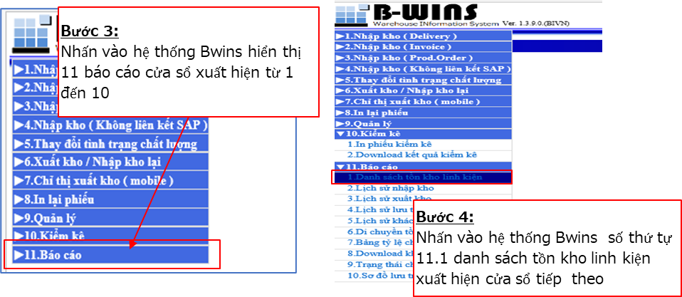
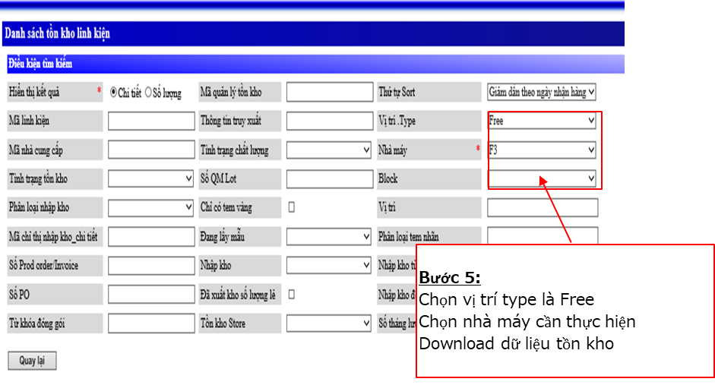
Xuất kho B-wins
Nhập lại B-wins
Kiểm kê B-wins
Linh kiện gấp
Block:
Giá:
F3-VN-Nho
B2/2

Mã quản lý tồn kho
Danh sách linh kiện
7,200
2
Mã QLTK: STF32500064298
Mã LK: LU2238001
Số lượng:
Số thùng:
Vị trí: F3-B2/2-23-01
 Sửa số lượng chỉ thị
Xác nhận
Sửa
Danh sách linh kiện:
Mã QLTK: STF32500063808
Mã LK: D01MXV001
Vị trí: F3-B2/2-18-03
Mã QLTK: STF32500066658
Mã LK: LY4456001
Vị trí: F3-B2/2-14-01
Mã QLTK: STF32500064496
Mã LK: D01N0P001
Vị trí: F3-B2/2-11-01
Mã linh kiện
350
1
Mã QLTK: STF32500063808
Mã LK: D01MXV001
Số lượng:
Số thùng:
Vị trí: F3-B2/2-18-03
Số lẻ:
Xác nhận
Sửa

Bạn đã hoàn thành kiểm kê khu vực này
Bạn có muốn kiểm kê khu vực khác?
Đồng ý
Thoát

OK

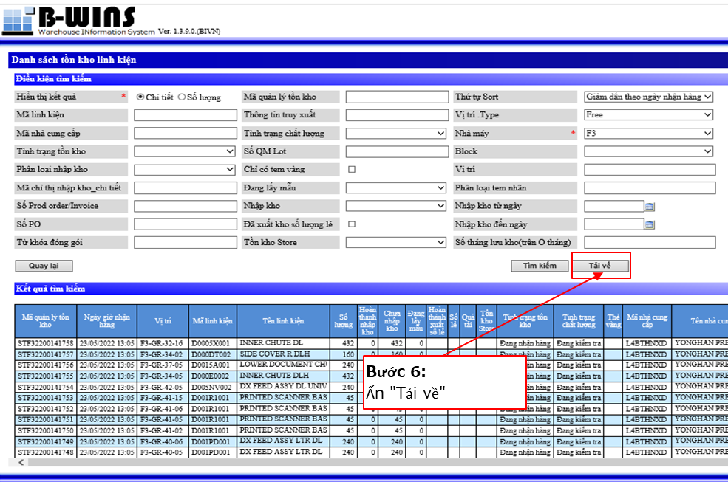
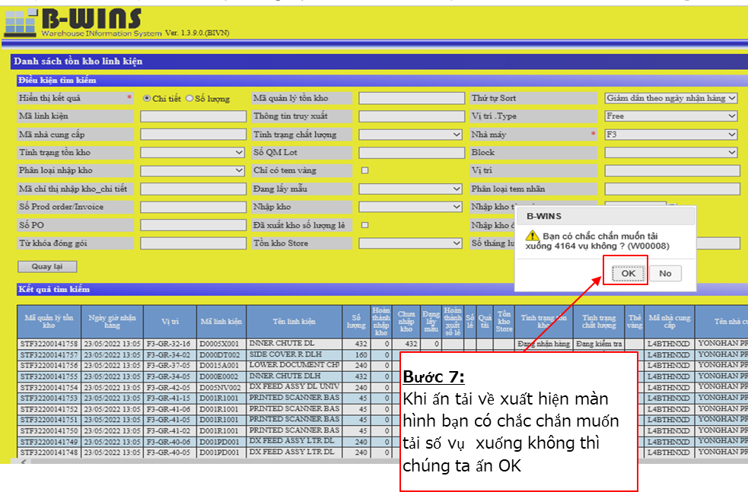

NG

 |  |  |  |  |  |  |  |  |  |  |  |  |  |  |  |  |  |  |  |  |  |  |  |  |  |  |  |  |  |  |  |  |  | end

0
0
Mã QLTK: STF32500064496
Mã LK: D01N0P001
Số lượng:
Số thùng:
Vị trí: F3-B2/2-11-01
Số lẻ: X
Xác nhận
Sửa
3,600
1
Mã QLTK: STF32500064298
Mã LK: LU2238001
Số lượng:
Số thùng:
Vị trí: F3-B2/2-23-01
 Sửa số lượng chỉ thị
Xác nhận
Sửa
3,000
1
Mã QLTK: STF32500064496
Mã LK: D01N0P001
Số lượng:
Số thùng:
Vị trí: F3-B2/2-11-01
Số lẻ: X
Xác nhận
Sửa
 |  |  |  |  |  |  |  |  |  |  |  |  | Tất cả dữ liệu được check lưu tại hệ thống trung gian (Store)
 |  |  |  |  |  |  |  |  |  |  |  |  | Xác nhận các dữ liệu chênh lệch với hệ thống B-wins và xử lý

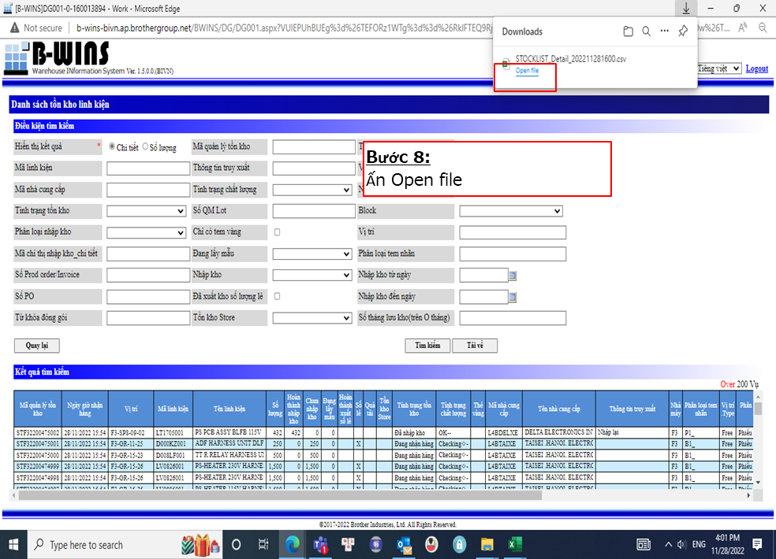
 |  |  |  |  |  |  |  |  |  |  |  |  | Đối với linh kiện bảo quản trên giá cao tầng thì ??? Sao bắn được?
 |  |  |  |  |  |  |  |  |  |  |  |  |  | >> Mở danh sách và tích chọn
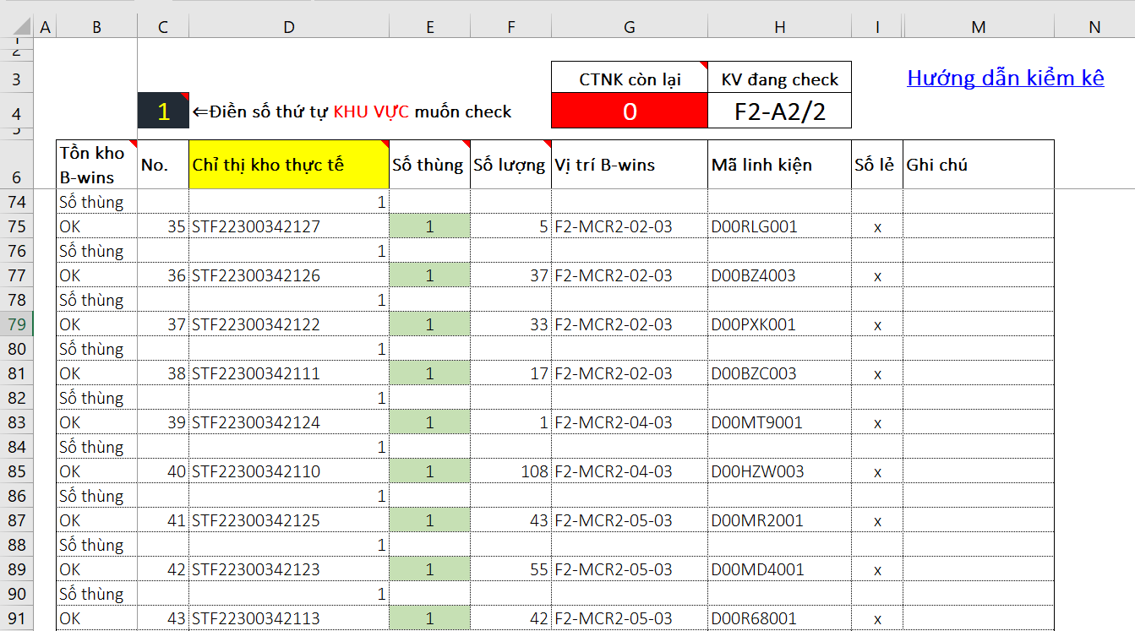
Bạn muốn gửi thông báo xóa dữ liệu này?
Đồng ý
Thoát
 |  |  |  |  |  |  |  |  |  |  |  |  | Mở thêm chức năng kiểm kê B-wins bằng Laptop với các thao tác tương tự Iphone
 |  |  |  |  |  |  |  |  |  |  |  |  | >> Dùng PP hiện tại lấy Barcode bắn ở trên, ở màn hình xác nhận thông tin là OK

 |  |  |  |  |  |  |  |  |  |  |  |  | Tất cả các chức năng trên iPhone đều sử dụng được trên các nền tảng khác (Lap, sureface…)
 |  |  |  |  |  |  |  |  |  |  |  |  |  |  |  |  |  |  |  |  |  |  |  |  |  |  |  |  |  |  |  | - Hệ thống Store.s ghi nhập dữ liệu và hiển thị tại cột "Ghi chú nội dung thay đổi" sheet "Web_B-wins" để QUẢN LÝ khu vực xóa chỉ thị này
 |  |  |  |  |  |  |  |  |  |  |  |  | Nếu hệ thống lỗi, mất mạng thì xử lý như nào???

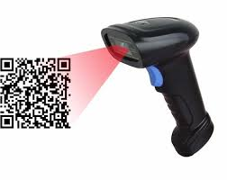

 |  |  |  |  |  |  |  |  |  |  |  |  |  |  |  |  |  |  |  |  | Chỉ có thể nhập lại ít hơn

Mã quản lý tồn kho
Danh sách linh kiện
48
1
Mã QLTK: STF32500065381
Mã LK: LY4173007
Số lượng:
Số thùng:
Vị trí: F3-B2/2-05-02
 Sửa số lượng chỉ thị
Xác nhận
Sửa
QR vị trí B-wins
<

F3-A2/01-10-03
Mã quản lý tồn kho này không tồn tại trên B-wins. Bạn có muốn nhập lại không?
Đồng ý
Thoát

 |  |  |  |  |  |  |  |  |  |  |  |  |  |  |  |  |  |  |  |  | Trường hợp mã QLTK không còn trên B-wins

Haizen
 | Trường hợp cấp linh kiện trước - thu hồi hộp trống sau |  |  |  |  |  | Nếu đã xác nhận cấp xong linh kiện D01GJD001 mà nhận dữ liệu tem hộp thì coi đó là hộp trống
Báo cáo linh kiện
Bắn QR hộp linh kiện
Mã: LY2009001
Số lượng: 2,000
Vị trí: TN-31
Bắn QR vị trí trung gian
Báo cáo linh kiện
Bắn QR hộp linh kiện
Mã: D01GJD001
Số lượng: 5,000
Vị trí: TN-29
Báo cáo linh kiện
Bắn QR vị trí chuyền
Vị trí chuyền
Bắn QR vị trí trung gian

TG02-04
TG01-03
D01GJD001
FCL-TN-TN-29

 |  |  |  | Chuỗi QR: D01GJD001&①&FCL-TN&TN-29 |  |  |  |  |  | Nếu QR hộp linh kiện không có trong dữ liệu đã xuất thì coi là hộp trống
 |  |  |  |  |  |  |  |  |  | Chuỗi QR: D01GJD001&③&FCL-TN&TN-29

 |  |  |  |  |  |  |  | Đây là dữ liệu linh kiện tiếp theo cần cấp
Khi bắn vị trí trung gian, tự động nhận xe theo vị trí đang bảo quản |  |  |  |  |  |  |  | Sau khi bắn QR hộp trống thì vẫn là màn hình này

Thêm hạng mục xác nhận linh kiện thực tế trước khi cấp lên chuyền
 | Trường hợp thu hộp trống trước - cấp linh kiện sau

Xác nhận linh kiện
Cấp linh kiện
Yêu cầu LK gấp
Trả linh kiện
Báo cáo linh kiện
Bắn QR hộp linh kiện
Mã: D01GJD001
Số lượng: 5,000
Vị trí: TN-29
Báo cáo linh kiện
Bắn QR vị trí chuyền
Vị trí chuyền
 |  |  |  |  | Bắn lần 1 | Bắn lần 2

D01GJD001
FCL-TN-TN-29

 |  |  |  |  |  |  |  |  | Khi đã bắn đủ QR hộp linh kiện mà chuyển sang bắn QR linh kiện khác (quên bắn QR chuyền)
 |  |  |  |  |  |  |  |  | Thì sẽ có cảnh báo cần xác nhận vị trí cấp lên chuyền
 |  |  |  |  | Có thể là QR hộp, QR thùng linh kiện | Khi bắn tới QR có trong dữ liệu đã xuất B-wins sẽ tính là cấp
 |  |  |  |  | Nếu QR hộp linh kiện không có trong dữ liệu đã xuất thì coi là hộp trống
 |  |  |  |  | Chuỗi QR: D01GJD001&③&FCL-TN&TN-29 | Chuỗi QR: D01GJD001&①&FCL-TN&TN-29

 |  |  |  |  | Tự động nhận dữ liệu vào xe CCLK đã được chọn từ trước
 |  |  |  |  | (không cần bắn tầng vì sau đó có thể HZ sắp xếp lại hộp) | Bắn lần 3 (trường hợp có nhiều hơn 1 hộp)


 | Hệ thống trung gian tự động tổng hợp dữ liệu thu hồi hộp trống
 | Truy cập vào B-wins, lấy dữ liệu tương ứng với master
QR hộp LK
Danh sách linh kiện
<
 | (có trường hợp mà 2 xe cùng order 1 linh kiện, nhưng xe sau lấy nhanh hơn xe trước không?) |  |  |  |  | Trong dữ liệu xuất, có bao nhiêu hộp, thùng thì phải cấp đủ lên chuyền mới cho bắn LK khác
 |  |  |  |  |  | Nếu vẫn muốn chuyển sang linh kiện khác thì phải xác nhận là giữ lại 1 hộp chưa bắn trên xe CCLK

 |  | 2. Trả lại linh kiện thừa (nhập lại kho B-wins)
 |  |  | + Với trường hợp linh kiện thừa mà lot tiếp theo chuyền sử dụng thì sẽ trả lại ở trạng thái chuyển tiếp
 |  |  | + Linh kiện thừa không dùng thì sẽ nhập lại kho B-wins

Xác nhận linh kiện
Cấp linh kiện
Yêu cầu LK gấp
Trả linh kiện
QR hộp/tem
Danh sách linh kiện
<
Thông tin
<
Mã linh kiện:
D01GJD001
Số lượng nhập lại:
1,000
Quay lại
Xác nhận
Chuyển lot sau
Trả MC

Xác nhận theo bắn QR
Thông tin LK
Danh sách linh kiện
<
Mã: D01GJD001
Số lượng: 5,000
Vị trí: TN-29
Chuyền: FCL-TN
Sửa
OK
Thông tin LK
Danh sách linh kiện
<
Mã: D01GJD001
Số lượng: 4,000
Vị trí: TN-29
Chuyền: FCL-TN
Quay lại
Gửi

Xác nhận theo tích danh sách
Danh sách LK
<
Mã: D01GJD001
Số lượng: 5,000
Sửa
OK
Mã: LY4297001
Số lượng: 2,000
Mã: D00ACB001
Số lượng: 10,000
Mã linh kiện

